No.1ーNo.2 初期表示
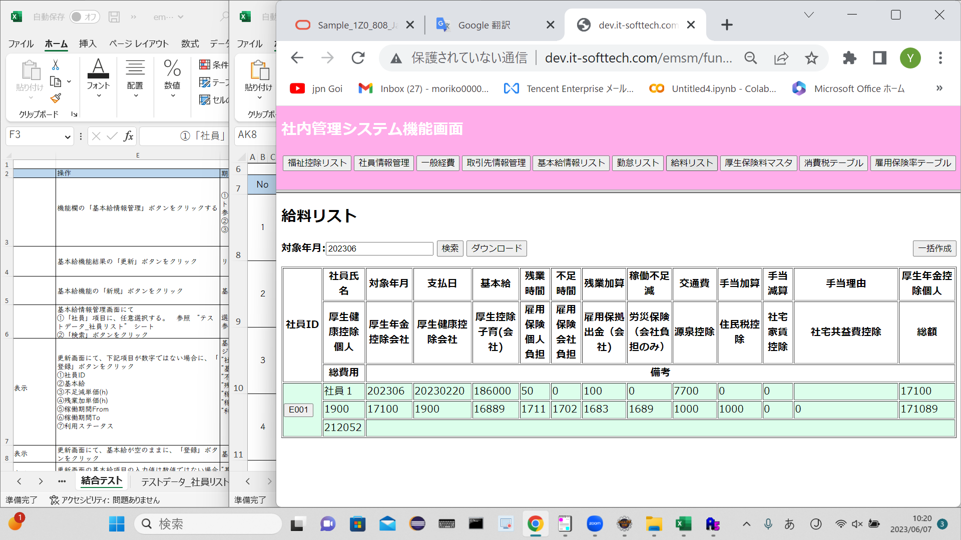
No.1 初期表示ー社内管理システム機能画面

 | テストデータNo.1でログイン |  |  |  |  | 社内管理システム機能画面表示

No.2 初期表示ー給料リスト画面
 | salaryinfo テーブル
 | 社員ID | 対象月 | 支払日 | 基本給 | 残業時間 | 不足時間 | 残業加算 | 稼働不足減 | 交通費 | 特別加算 | 手当加算 | 手当減算 | 手当理由 | 厚生年金控除個人 | 厚生年金控除会社 | 厚生健康控除個人 | 厚生健康控除会社 | 厚生控除子育（会社） | 雇用保険個人負担 | 雇用保険会社負担 | 雇用保拠出金（会社） | 労災保険（会社負担のみ） | 源泉控除 | 住民税控除 | 社宅家賃控除 | 社宅共益費控除 | 特別控除 | 総額 | 総費用 | 備考 | 削除フラグ | 作成日 | 更新日
 | employeeID | month | paymentDate | base | overTime | shortage | overTimePlus | shortageReduce | transportExpense | specialAddition | allowancePlus | allowanceReduce | allowanceReason | welfarePensionSelf | welfarePensionComp | welfareHealthComp | welfareHealthSelf | welfareBaby | eplyInsSelf | eplyInsComp | eplyInsWithdraw | wkAcccpsIns | withholdingTax | municipalTax | rental | rentalMgmtFee | specialReduce | sum | totalFee | remark | deleteFlg | insertDate | updateDate
 | E001 | 202306 | 20230220 | 186000 | 50 | 0 | 100 | 0 | 7700 | 0 | 0 | 0 |  | 17100 | 17100 | 1900 | 1900 | 16889 | 1711 | 1702 | 1683 | 1689 | 1000 | 1000 | 0 | 0 | 0 | 171089 | 212052 |  | 0 | 20230606 | 20230606

 | 社内管理システム機能画面の「給料リスト」ボタン押す

